Table 5
으로 전망된다. 하반기 이후 글로벌 경기둔화의
영향이 본격화되면서 성장 흐름이 약화되겠으 나 잠재수준을 웃도는 성장세가 이어질 것으로 예상됨에 따라 수요측 물가상승압력은 지속될 가능성이 높다. 그림 III-3. 민간소비의 성장기여도 |  | 1,400 1,300 1,200 1,100 |  | 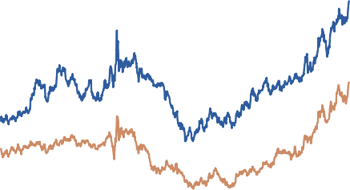 원/달러 환율(좌축) 미 달러화 지수(우축) (원/달러) |  | 130 120 69 110 100
민간소비 여타 부문 전체 GDP (전년동기대비, %, %p) (전년동기대비, %, %p) 8 8 6 6 |  | 1,000 900 19.1 7 20.1 7 |  |  | 90 80 21.1 7 22.1 7
주: 1) 6개 주요 통화(유로, 일본 엔, 영국 파운드, 캐나다 달러, 스웨덴 크로나, 스위스 프랑) 대상으로 산출 4 4 자료: 한국은행, Bloomberg 2 2
0 -2 -4 19.1/4 20.1/4 자료: 한국은행 | 0 -2 -4 21.1/4 22.1/4 |  | 이와 같이 앞으로 국내 물가는 국제유가 및 농 산물가격 등과 관련한 불확실성이 높은 가운데 수요측 물가상승압력 지속, 미 달러화 강세 등 의 영향으로 당분간 물가안정 목표수준을 크게 웃도는 높은 수준의 오름세를 지속할 것으로 예 상된다.89) 또한 기대인플레이션율이 4%를 상회
한편 미 연준이 통화정책의 긴축 강도를 높여 갈 것으로 예상됨에 따라 최근 원/달러 환율이 연고점 수준을 연이어 경신하는 등 미 달러화의 강세흐름이 이어지고 있다. 이 같은 환율 움직 임은 코로나19 위기 이후 상승세를 보이고 있는 |  |  | 하는 수준을 이어가는 가운데 경제주체들의 기 대행태 변화로 물가-임금 간 상호작용이 강화 될 경우 최근의 높은 물가 오름세가 장기간 지 속될 가능성도 배제할 수 없다.90) 따라서 향후 국내 물가에 영향을 미치는 주요 대내외 요인과
87) 최근 코로나19 신규 확진자수가 급증하고 있으나 경제활동에 미치는 영향은 과거보다 제한적일 것으로 예상된다. 88) 일반적으로 해외 물가 및 환율의 국내 물가 전가 경로는 수입물가(외화 기준) → 수입물가(원화 기준) → (가공단계별) 생산자물가 → 소비자물가로 요약될 수 있으며, 원/달러 환율의 소비자물가 전가율은 글로벌 금융위기 🕔후 추세적으로 낮아졌다가 코로나19 위기 🕔후 다시 상승하고 있는 것으로 추정된다. 보다 자세한 내용은 「참고 Ⅰ-2. 원/달러 환율의 국내물가 영향 점검」(통화신용정책보고서, 2022년 6월)을 참고하기 바란다. 89) 보다 자세한 내용은 「고인플레🕔션의 지속가능성 점검」(BOK 🕔슈노트 제2022-34호, 2022년 9월)을 참고하기 바란다.

